注意事项
1、boot工程使用PE配置后，编译后需要进行锁定 | 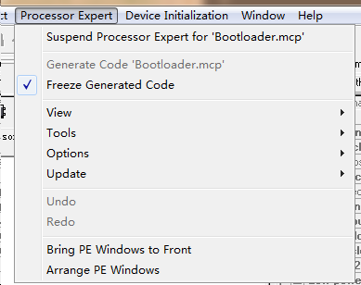
2、锁定后需要屏蔽COP和IRQ初始化代码，因为PE默认会生成此代码，但是COP只能被初始化一次，不屏蔽会导致APP无法使用

